test
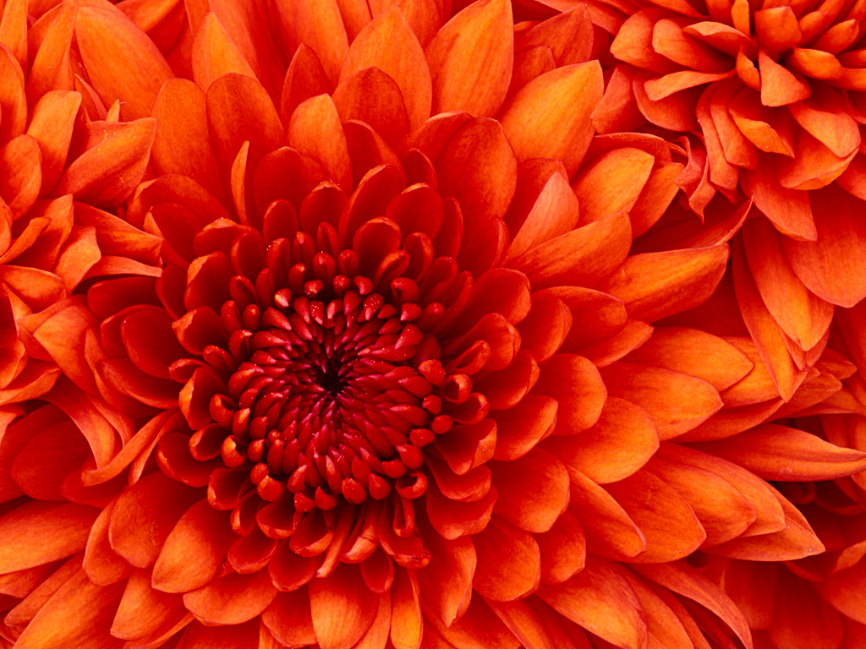
软件测试 | 32 |  | 43202
王慧写入xlsxwriter |  | 35 | 2018-04-12
物理物理 |  | 43

 |  |  |  | 快乐无界限

1
2
3
4

1 | 2 | 3 | 4

